Biyokimya
Numune Adı | AST /U/L) | ALT (U/L)
1-K1 | 170 | 68 | Kullanılan cihaz: Mindray marka BS300 model tam otomatik biyokimya cihazı
2-K1 | 161 | 55 | AST: Aspartat Aminotransferaz
3-K1 | 116 | 66 | ALT: Alanin Aminotransferaz
1-K2 | 247 | 61
2-K2 | 116 | 51
3-K2 | 96 | 48
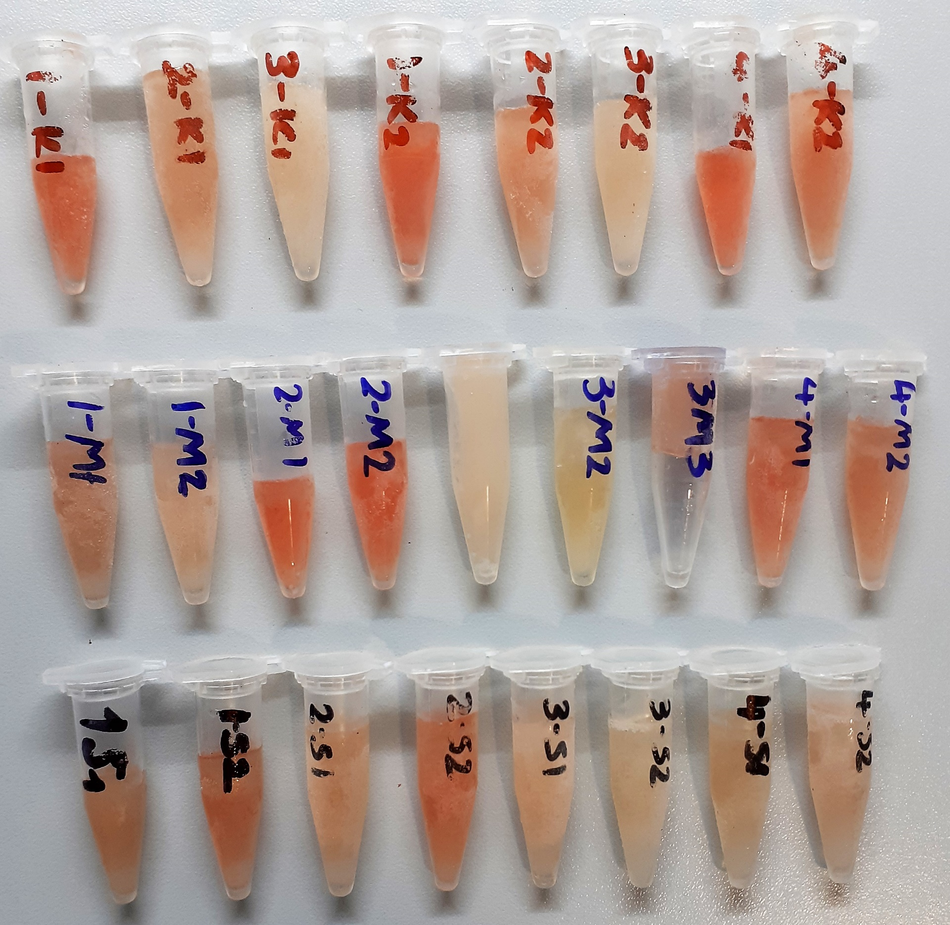
4-K1 | 149 | 57
4-K2 | 182 | 65
1-M1 | 164 | 31
1-M2 | 123 | 32
2-M1 | 231 | 49
2-M2 | 188 | 51
3-M1 | 102 | 36
3-M2 | 95 | 58
3-M3 | 161 | 51
4-M1 | 215 | 32
4-M2 | 109 | 37
1-S1 | 184 | 41
1-S2 | 186 | 44
2-S1 | 126 | 39
2-S2 | 102 | 33
3-S1 | 121 | 57
3-S2 | 120 | 48
4-S1 | 144 | 44
4-S2 | 109 | 33

